Sheet1
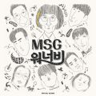 | MSG워너비(M.O.M)
 | MSG워너비(정상동기)
 | aespa
 | 방탄소년단
 | 헤이즈 (Heize)
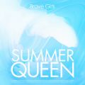 | 브레이브걸스
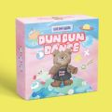 | 오마이걸 (OH MY GIRL)
 | Justin Bieber
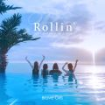 | 브레이브걸스
 | TWICE (트와이스)
 | STAYC(스테이씨)
 | 아이유
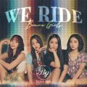 | 브레이브걸스
 | 방탄소년단
 | 조이 (JOY)
 | 아이유
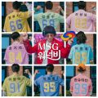 | MSG워너비 TOP 8 (별루지, 김정수, 강창모, 정기석, 이동휘, 이상이, 박재정, 원슈타인)
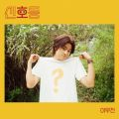 | 이무진
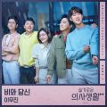 | 이무진
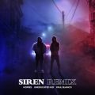 | 호미들
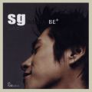 | SG 워너비
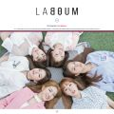 | 라붐 (LABOUM)
 | 아이유
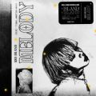 | ASH ISLAND
 | 송이한
 | ITZY (있지)
 | SG 워너비
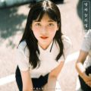 | 경서
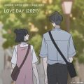 | 양요섭, 정은지
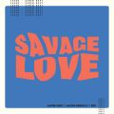 | Jawsh 685, Jason Derulo, 방탄소년단
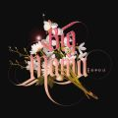 | 빅마마
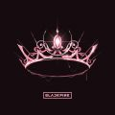 | BLACKPINK
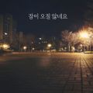 | 장범준
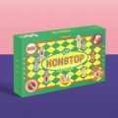 | 오마이걸 (OH MY GIRL)
 | 아이유
 | 아이유
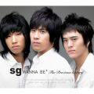 | SG 워너비
 | 산들
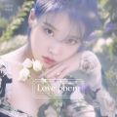 | 아이유
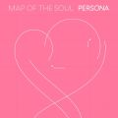 | 방탄소년단
 | 정동하
 | AKMU (악동뮤지션)
 | 로제 (ROSÉ)
 | 오반 (OVAN)
 | Justin Bieber
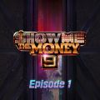 | 미란이 (Mirani), 먼치맨(MUNCHMAN), Khundi Panda, 머쉬베놈 (MUSHVENOM)
 | 아이유
 | 조정석
 | 적재
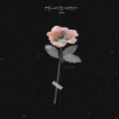 | 이예준
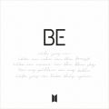 | 방탄소년단
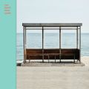 | 방탄소년단
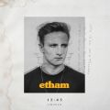 | Etham
 | 장범준
 | Anne-Marie
 | MSG워너비(정상동기)
 | 창모 (CHANGMO)
 | 폴킴
 | 다비치
 | 김대명
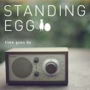 | 스탠딩 에그
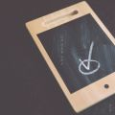 | #안녕
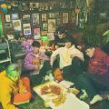 | 오반 (OVAN)
 | 오마이걸 (OH MY GIRL)
 | 경서예지, 전건호
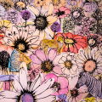 | Maroon 5
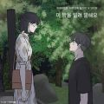 | 10CM
 | 전상근
 | 마크툽 (MAKTUB)
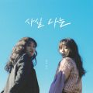 | 경서예지
 | 장범준
 | 노을
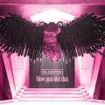 | BLACKPINK
 | 임창정
 | CHEEZE (치즈)
 | SG 워너비
 | 케이시 (Kassy)
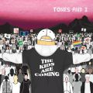 | Tones And I
 | 임영웅
 | 아이유
 | 아이유
 | 폴킴
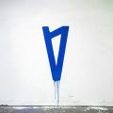 | Lauv
 | 규현 (KYUHYUN)
 | 아이유
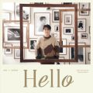 | 허각
 | 신예영
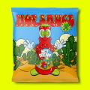 | NCT DREAM
 | 가호 (Gaho)
 | 박진영
 | 소정 (레이디스 코드)
 | Dua Lipa
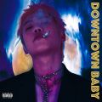 | 블루 (BLOO)
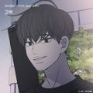 | 허각
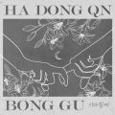 | 하동균, 봉구
 | Conan Gray
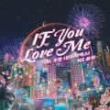 | NS 윤지
 | 폴킴
 | 백지영
 | NCT DREAM

